List1
výkaz výměr na plot do ulice:
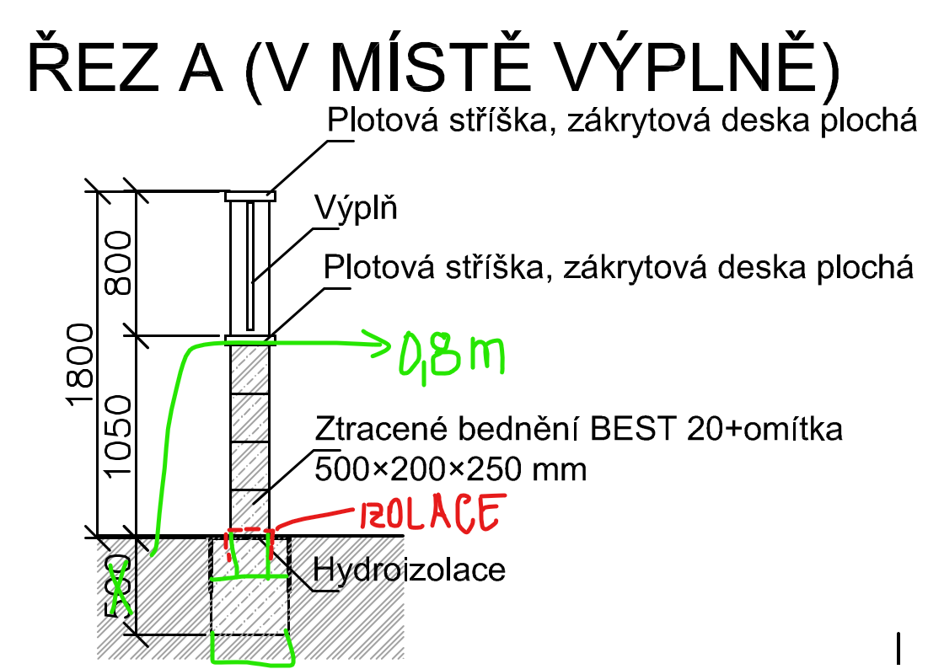
1 | výkop
 | š=0,4m, hl=0,8m | délka (17,16+11,86-4-1)m |  |  | 7.6864 | m3

2 | beton na spodních 0,55m |  |  |  | 5.2844 | m3

3 | ztracáky do základů šířky 0,2m |  |  |  | 1.201 | m3

4 | ztracáky jako zdivo šířky 0,2m |  |  |  | 33.77 | m3
 | sloupky - (1+1+0,5+0,5+0,5+0,5+0,5+0,5+0,5+0,5+0,5+0,5+0,5+0,5)x1,8
 | podezdívka - (1,4+1+2,25+2,25+1,705+1,705,156+2+2+2+1,5)x1

5 | izolace proti vlhkosti |  | (0,2+0,15+0,15)x24 |  | 12 | m2

6 | omítka |  |  |  | 59.248 | m2
 | 2x(1,8x24-0,8*(2,25+2,25+1,705+1,705+1,56+2+2+2+1,5))

7 | stříška klempířská | (17,16+11,86-4-1)*0,2 |  |  | 4.804 | m2

výkaz výměr - základ plotu k sousedovi: |  |  |  | délka hranice 26,34m + 5m k hřišti
1 | výkop
 | š=0,4m, hl=0,8m | délka 26,34+5m |  |  | 10.0288 | m3

2 | beton na spodních 0,55m |  |  |  | 6.8948 | m3

3 | ztracáky do základů šířky 0,2m |  |  |  | 2.217 | m3

